富勒
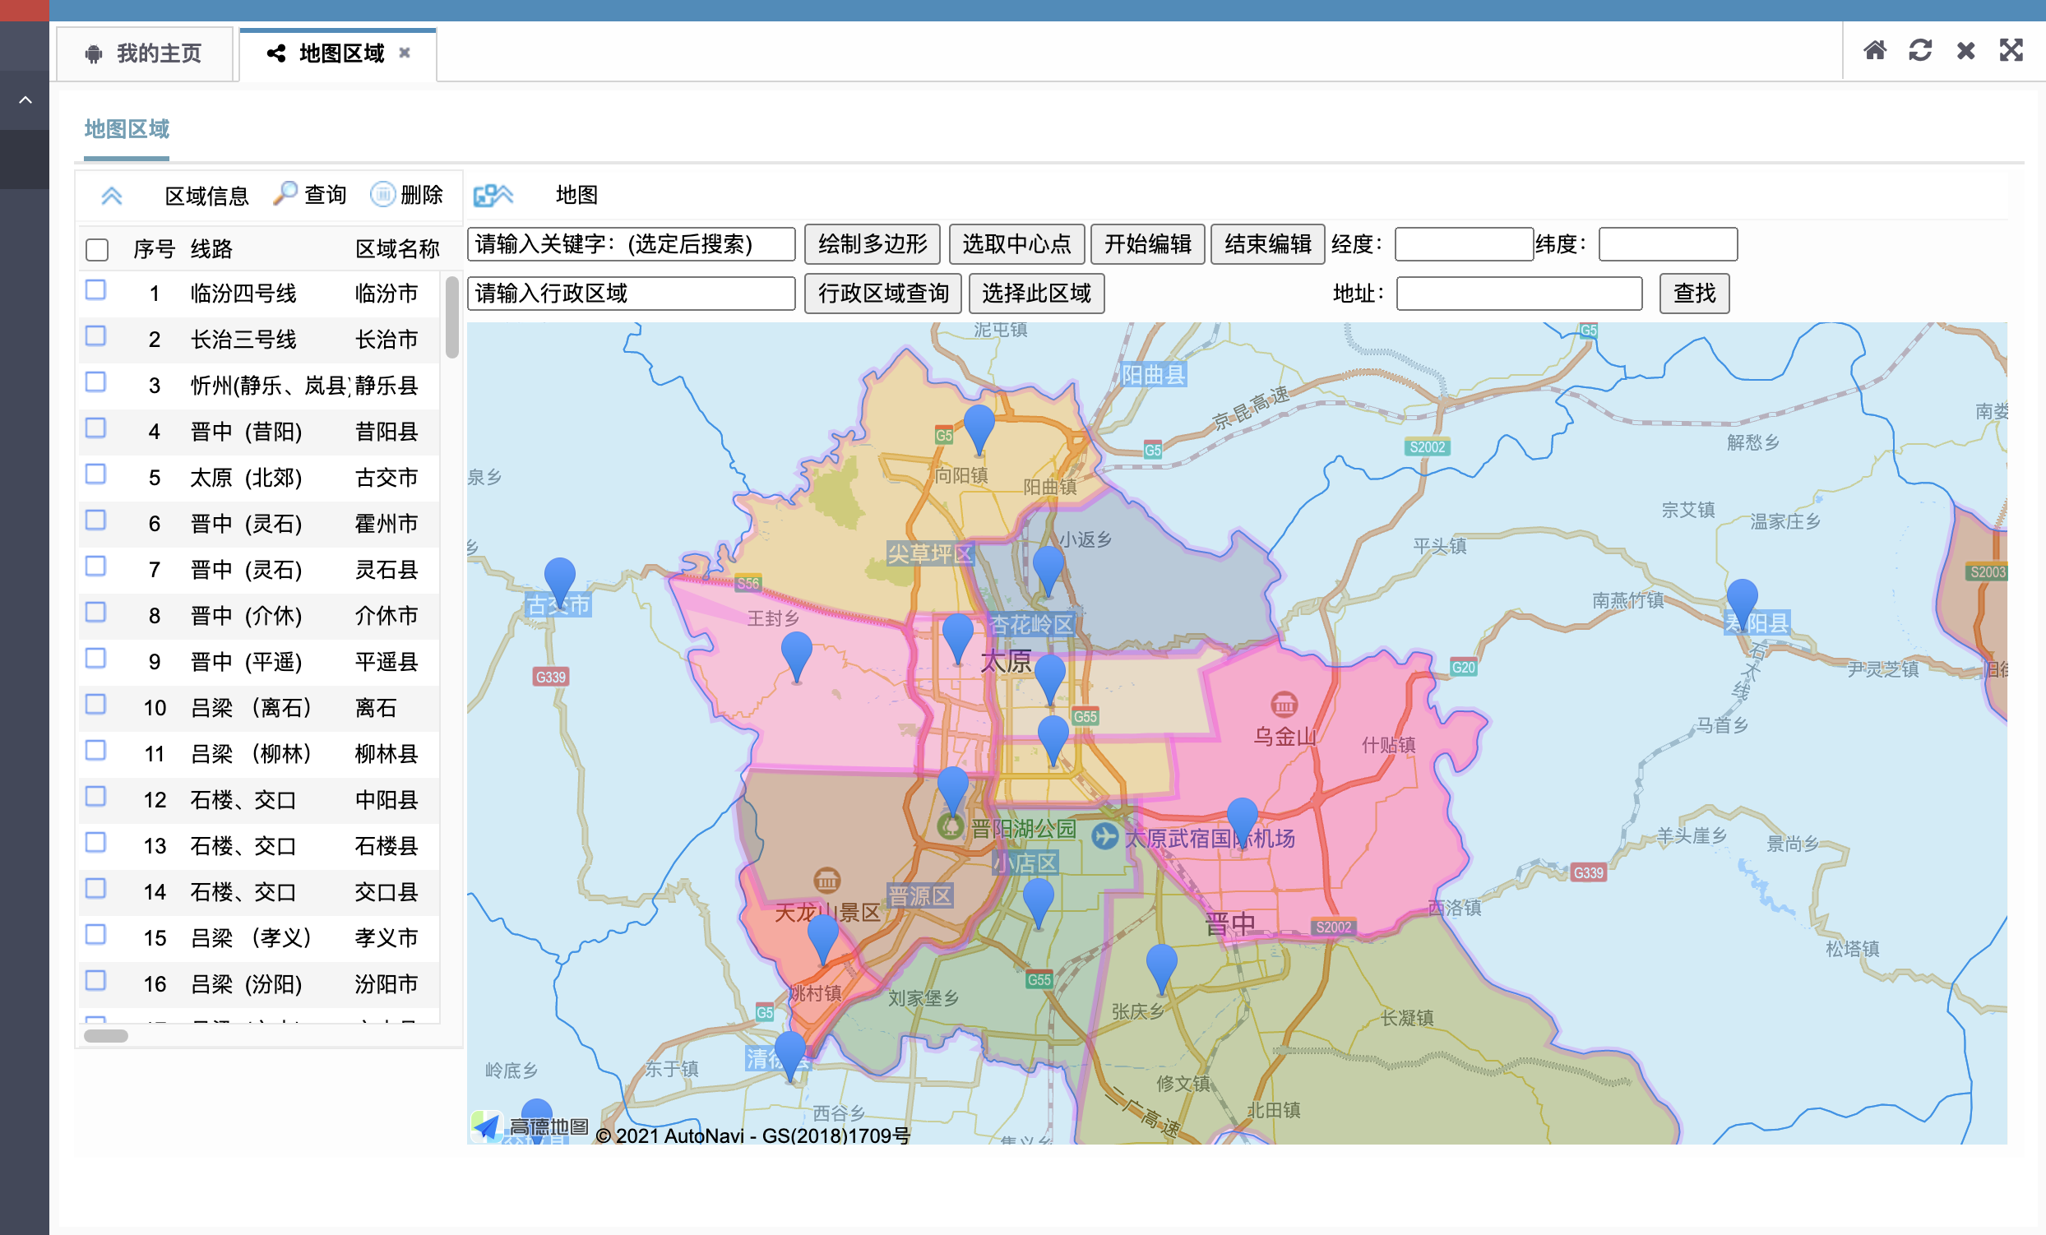
网址 | http://220.194.147.104:8181/fluxTms/Login
用户 | 300214
密码 | 123456

